Graf1
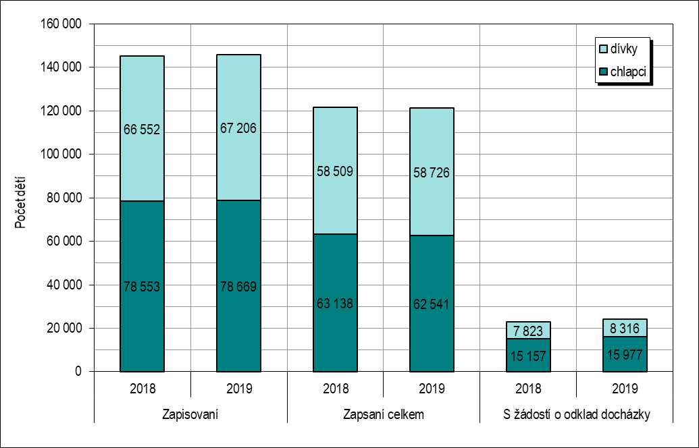
Graf 1: Zápisy do 1. ročníku ZŠ – počty dětí podle výsledku zápisu a podle pohlaví v letech 2018 a 2019
Podle stavu k 31. 5. příslušného roku

Graf2
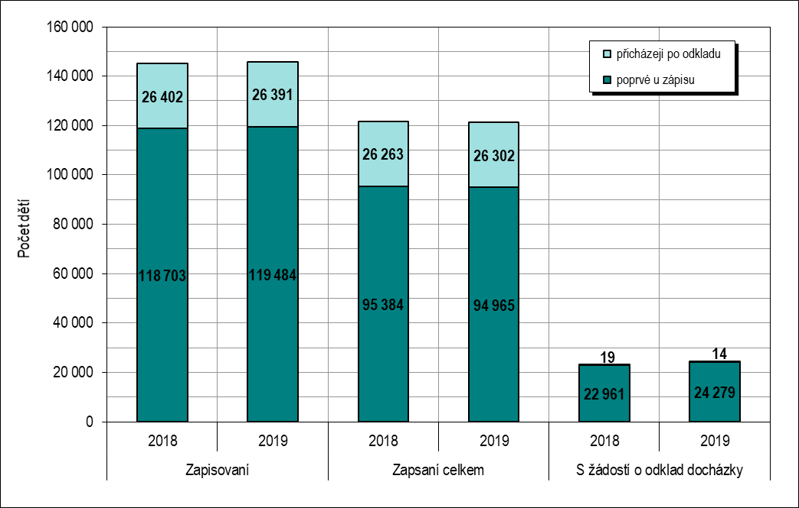
Graf 2: Zápisy do 1. ročníku ZŠ – počty dětí přicházejících k zápisu poprvé a po odkladu podle výsledku zápisu v letech 2018 a 2019
Podle stavu k 31. 5. příslušného roku

